상품제안서
노브랜드 리밋 여권 케이스 | 상품코드: F15449

 |  |  |  |  |  |  | 02-412-0044 | www.easy1.co.kr
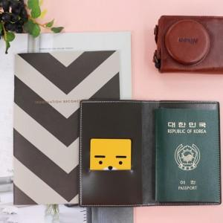

【상세/제작정보】 | 기본 폴리백 포장

【인쇄/포장옵션】 | 불박 / 포장지포장

【공급단가】 | 수량 | 100~ | 500~ | 1,000~ | 2,000~ | 3,000~
*VAT별도 | 단가 | 2,800원 | 2,430원 | 2,340원 | 2,250원 | 2,160원

【상품 URL】 | http://www.easy1.co.kr/src/goods_detail.php?gdno=15449

